接続検証
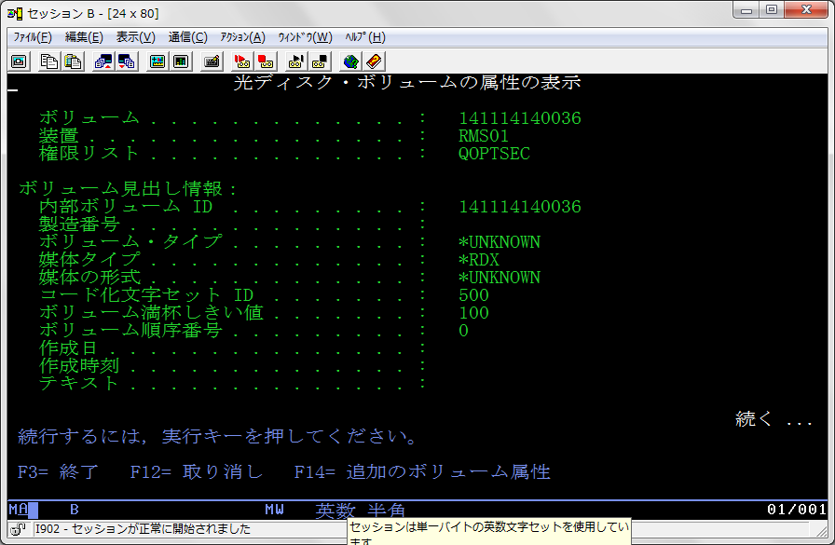
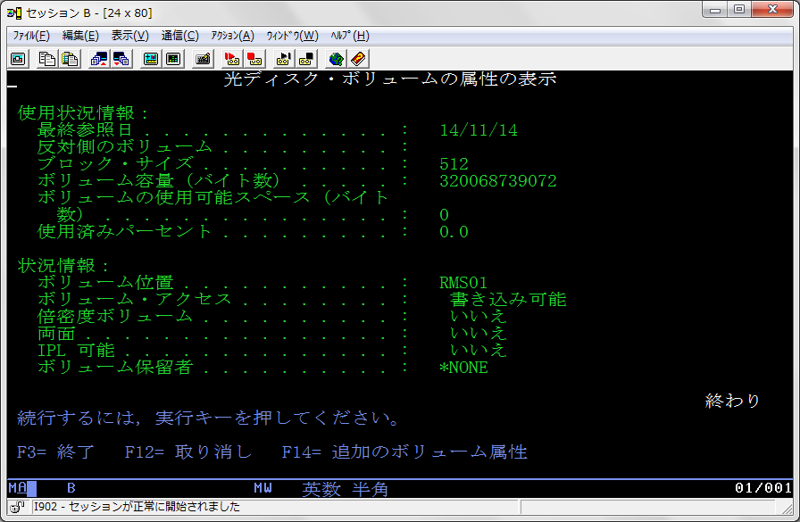
●参考資料
http://www-06.ibm.com/systems/jp/power/software/i/seminar/pdf/iseminar_201306_tr6.pdf

●環境
サーバー：Power720(8202-E4D)・・・V7R2環境
RDX(320GB)：7226-1U3エンクロージャー内のRDXドライブを使用・・・USBインターフェース

●接続
RDX本体と専用のUSBケーブルを接続し、Power720側は、P1-T7に接続する。

●サーバー側の認識状況・・・装置がRMSxxとして認識します。
・WRKHDWRSC *STG
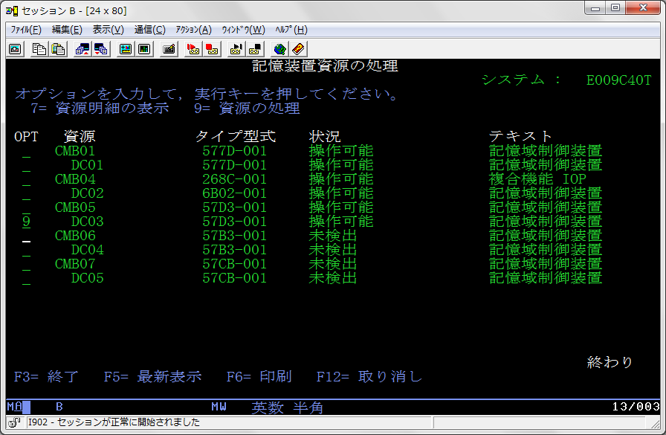

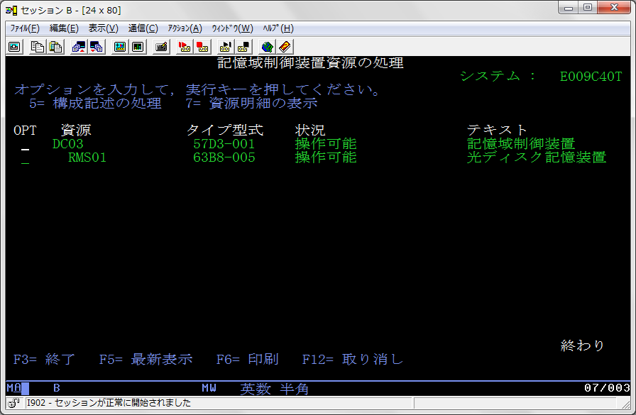

・DSPMSG QSYSOPR ・・・ RMS01として認識したことがメッセージに出ています。
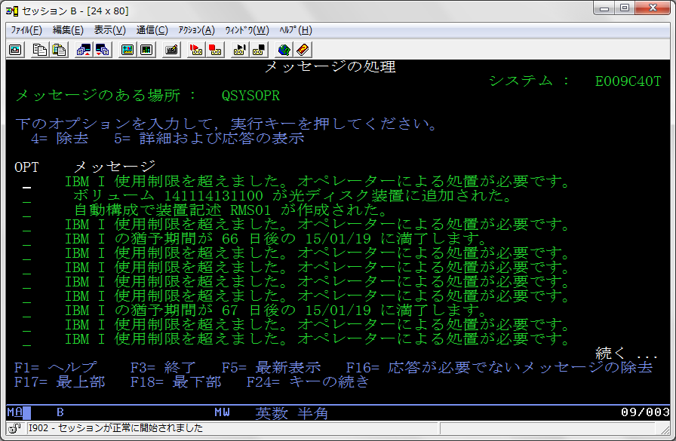

・DSPOPTコマンドにて内容確認 ・・・ 容量320GBで認識しています。

バックアップ検証
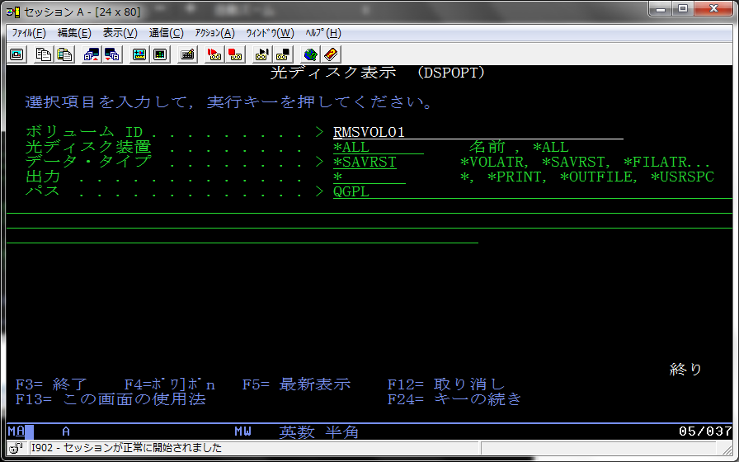
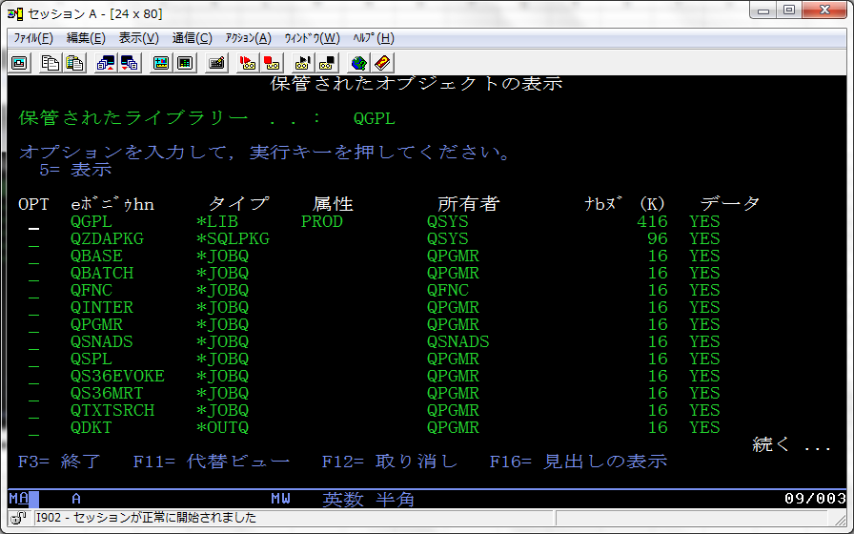
●イニシャライズ
・INZOPTコマンドにて初期化
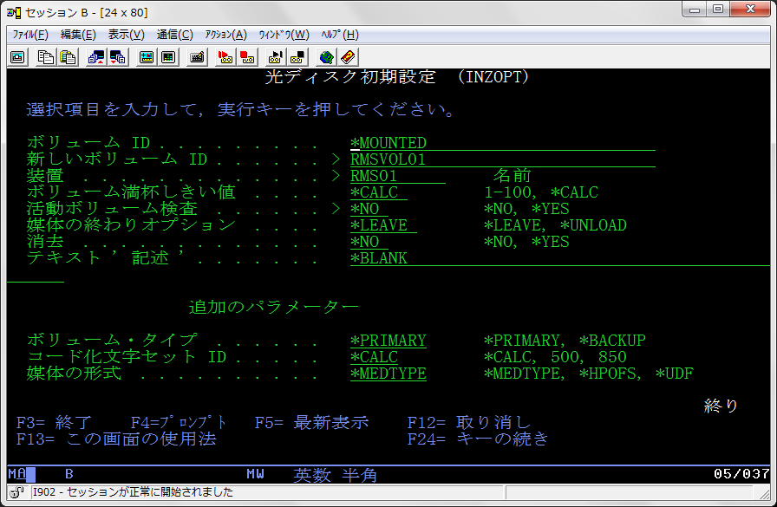

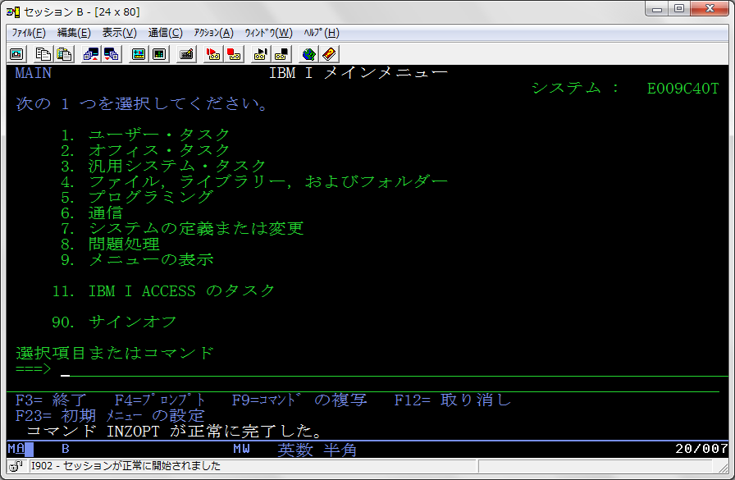

●フルバックアップ実行(GO SAVE ・・・ 21）
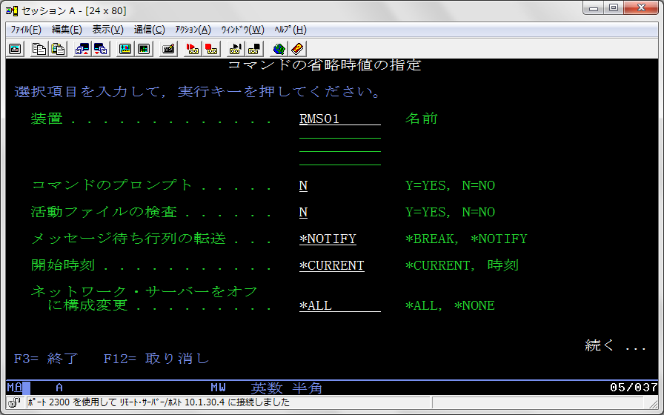

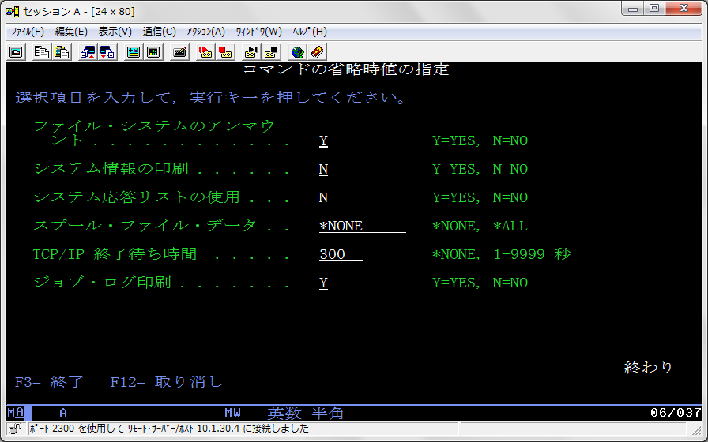

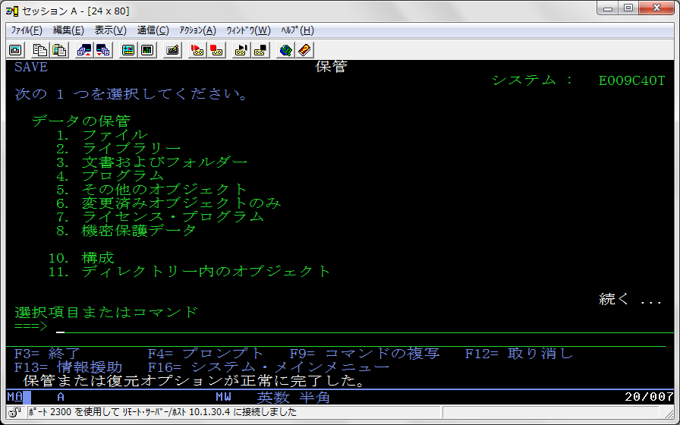

・ログ確認 14:39～15:08（約29分）
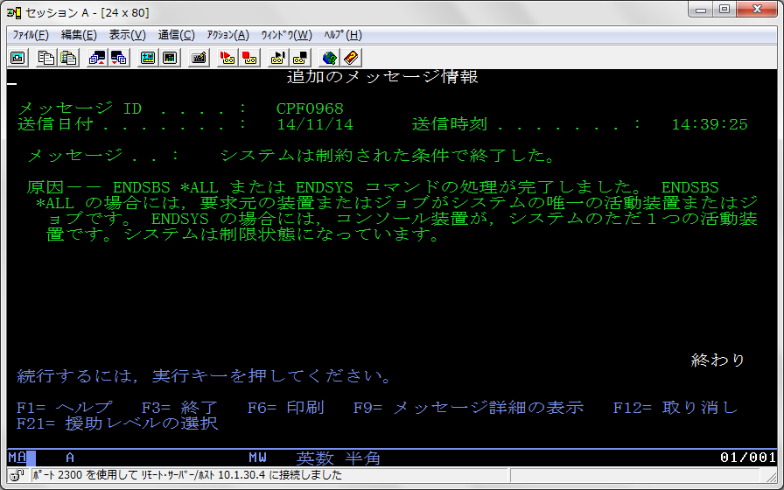

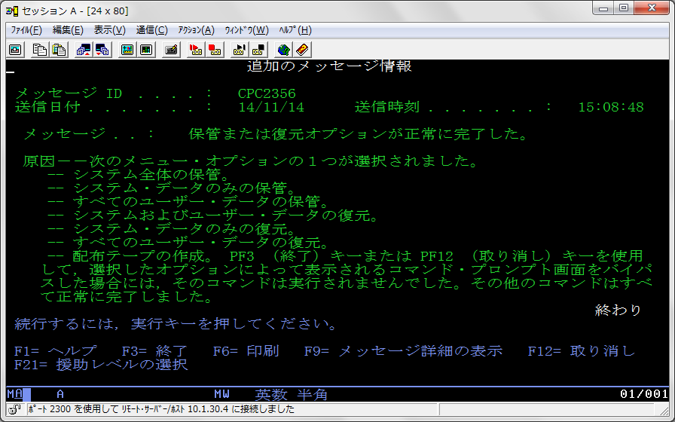

・DSPOPTコマンドにて内容確認
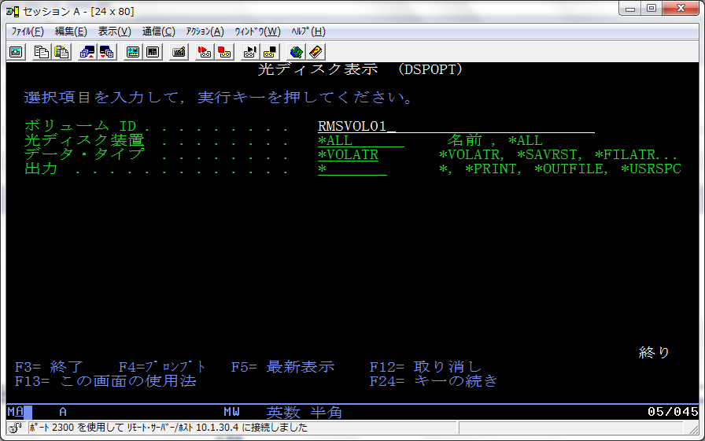

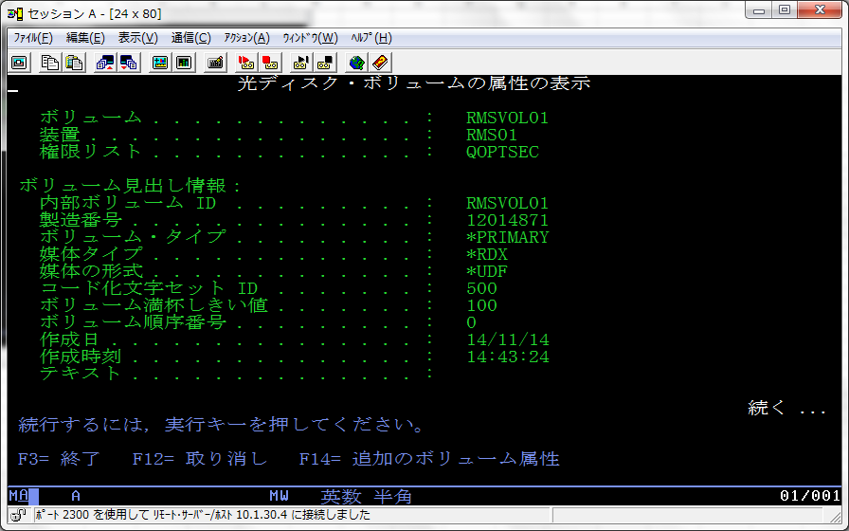

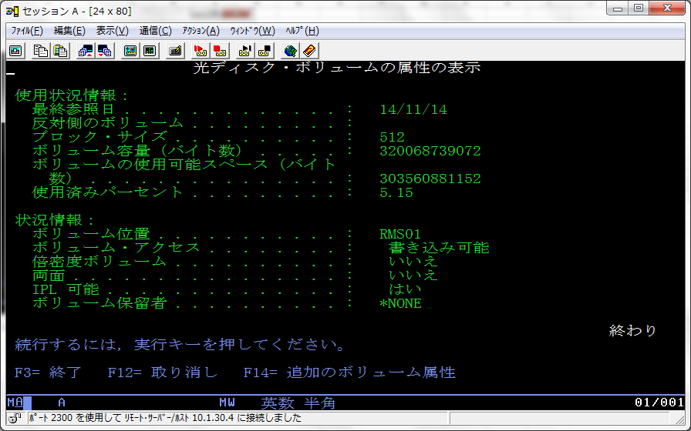

・WRKLNKコマンドにて内容確認
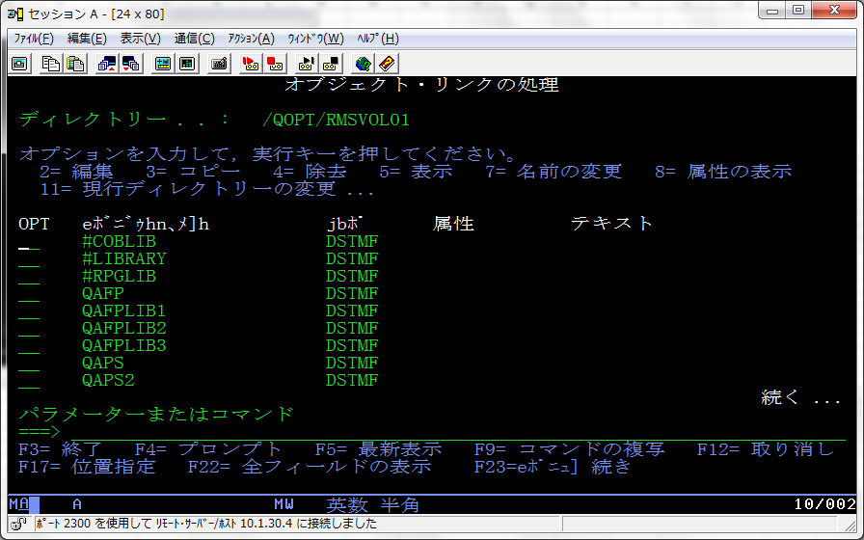

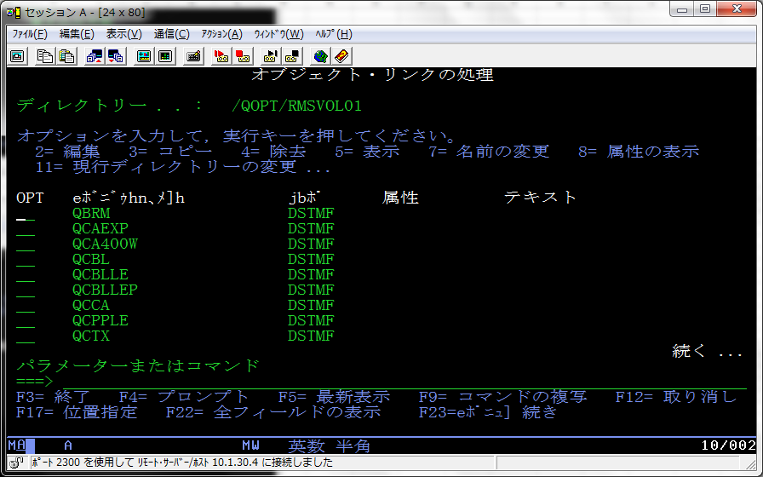

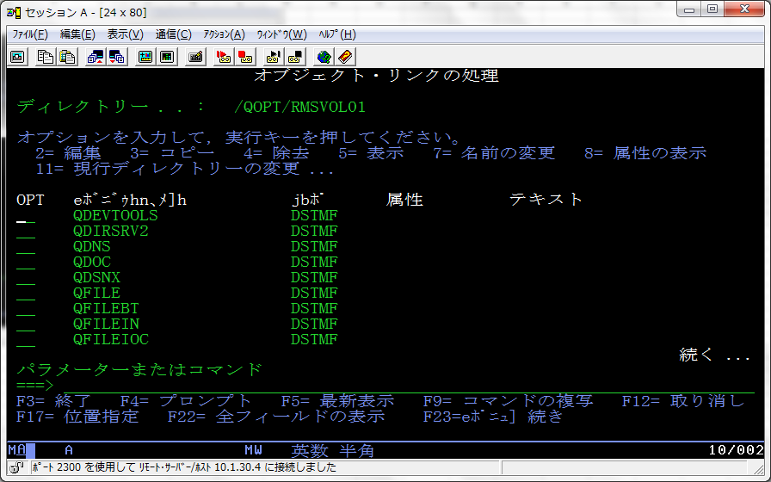

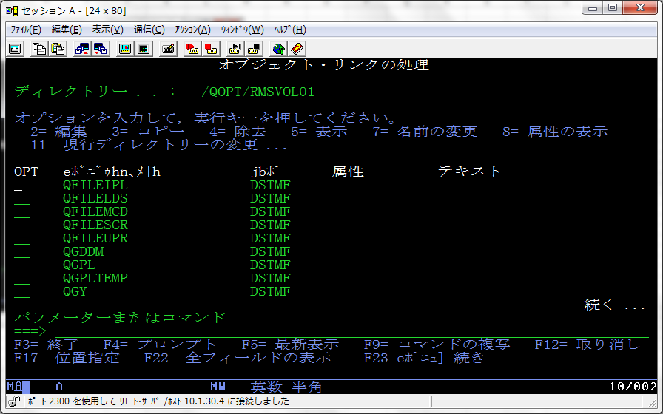



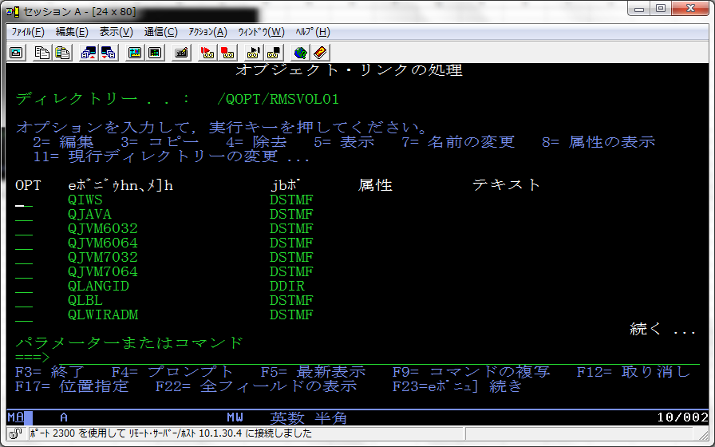

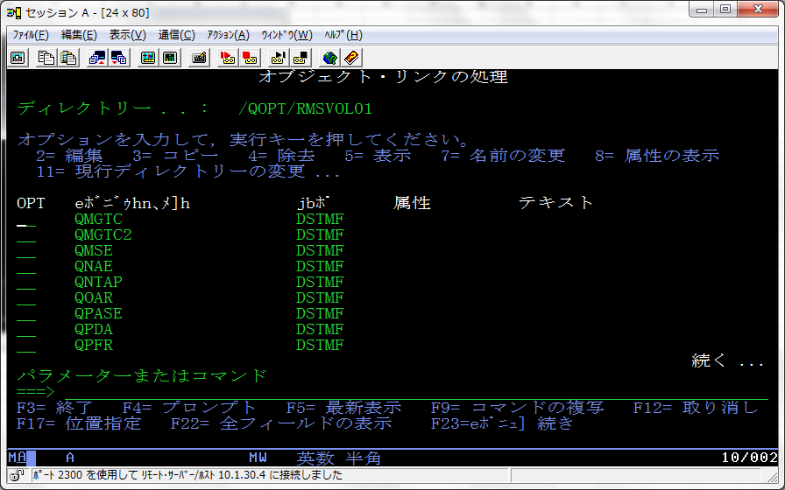



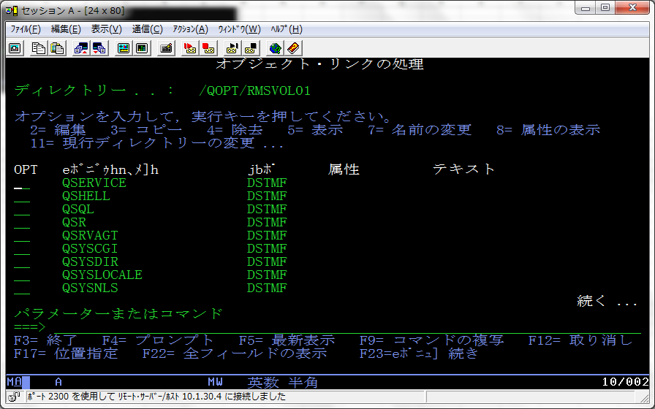

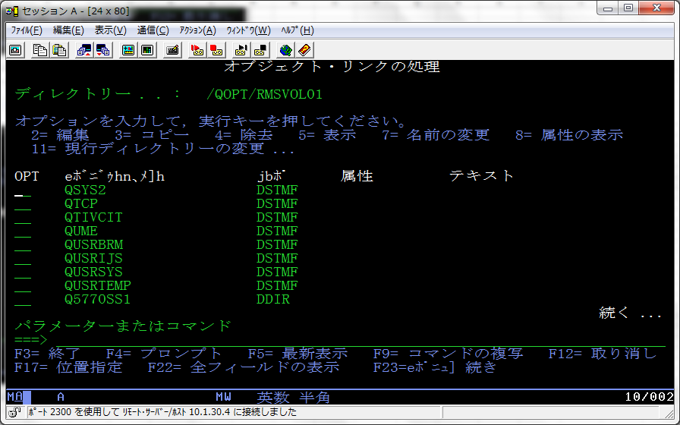

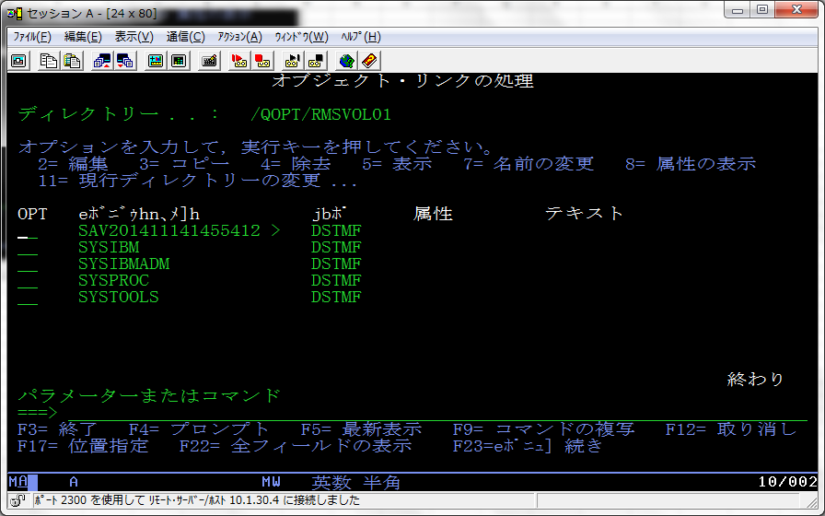

・WRKOPTVOLコマンドにて確認
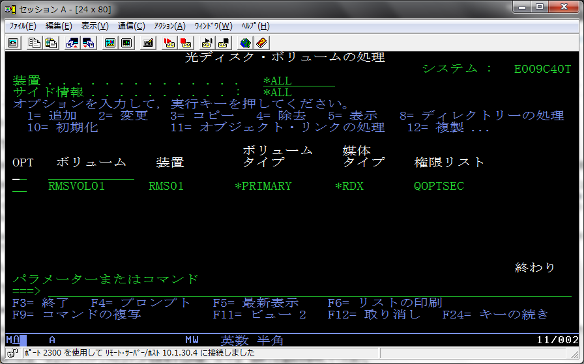

・個別オブジェクトを見る方法（DSPOPTコマンド）

imationメディア検証
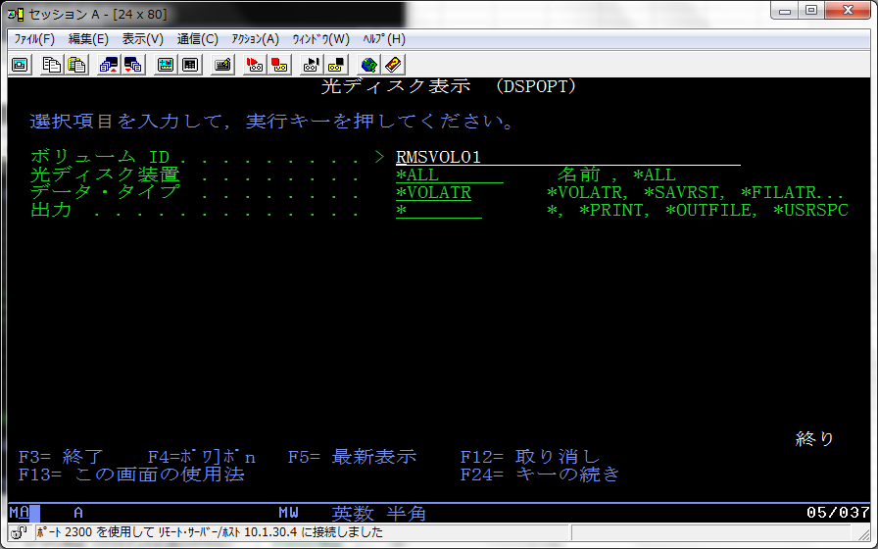
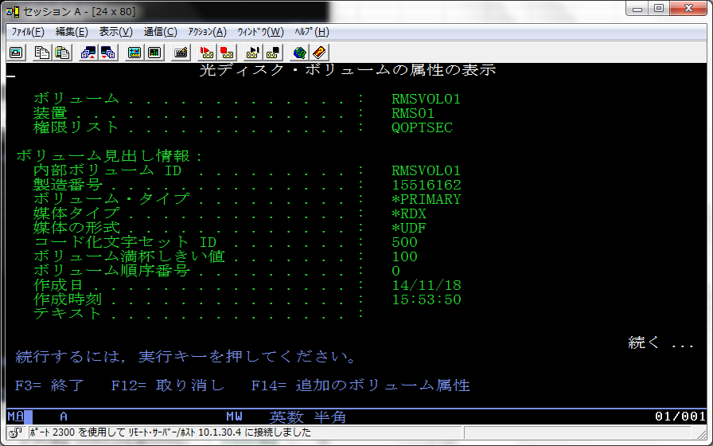
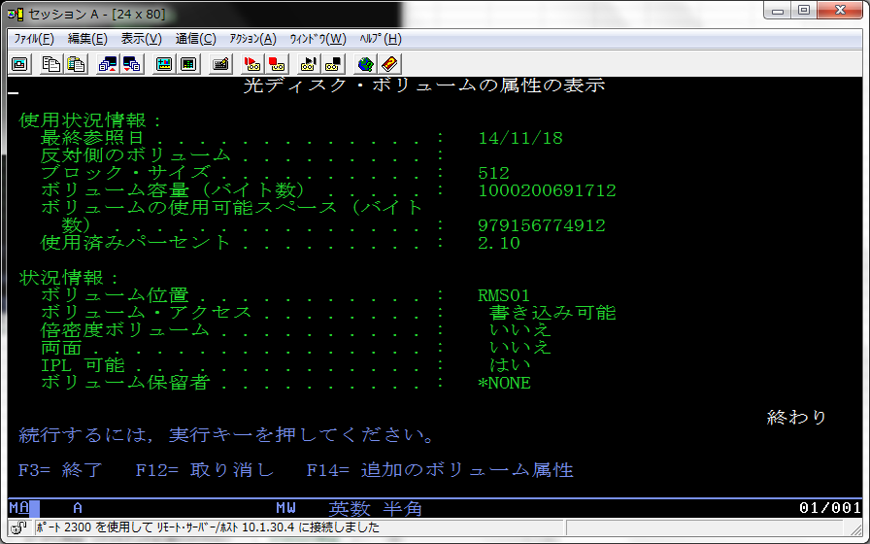
imationのメディアによる検証
●初期表示（フォーマット前）・・・DSPOPTコマンド
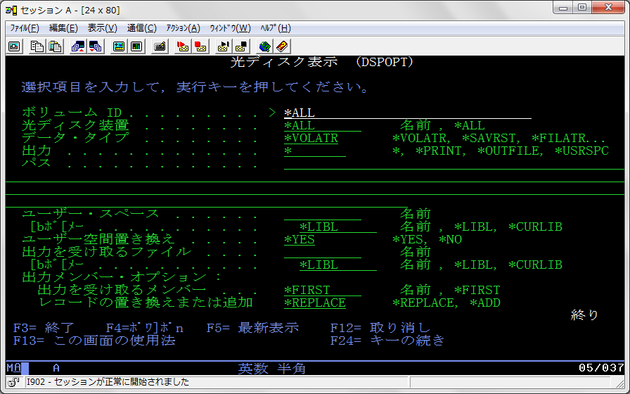

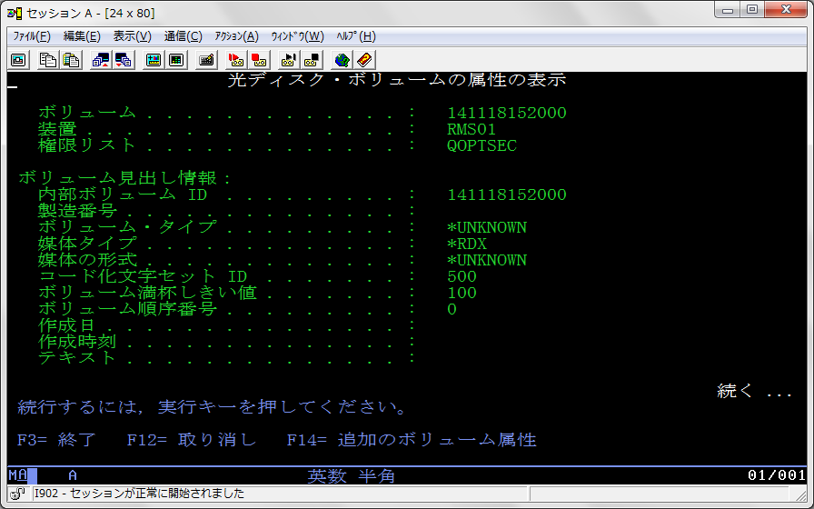

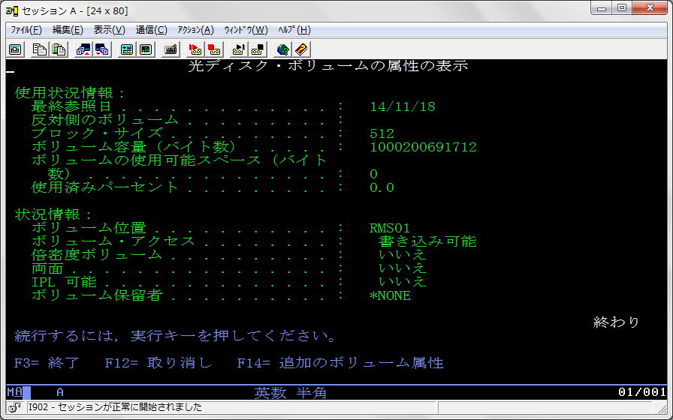
 | １TBメディアを利用の為、ボリューム容量もそれなりに表示されています。

●イニシャライズ（INZOPT)
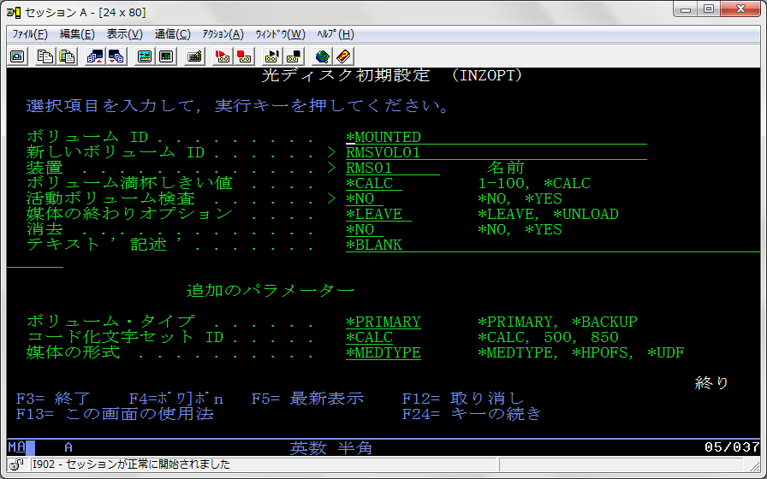

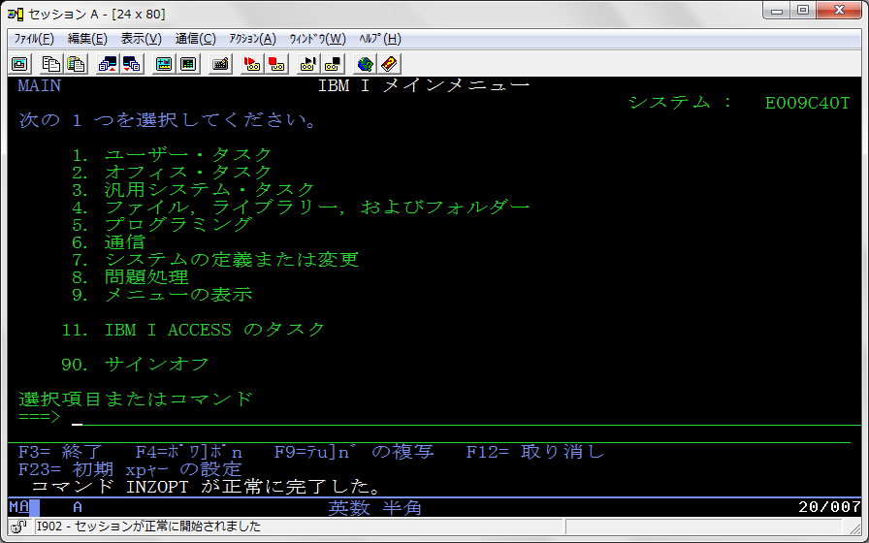

●フルバックアップ実施(GO SAVE ・・・ 21）
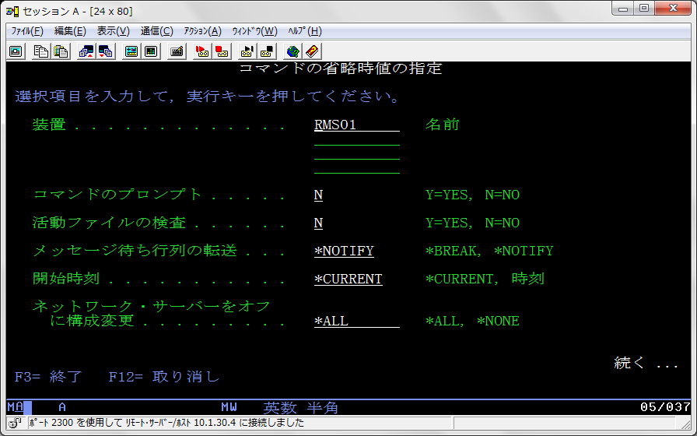

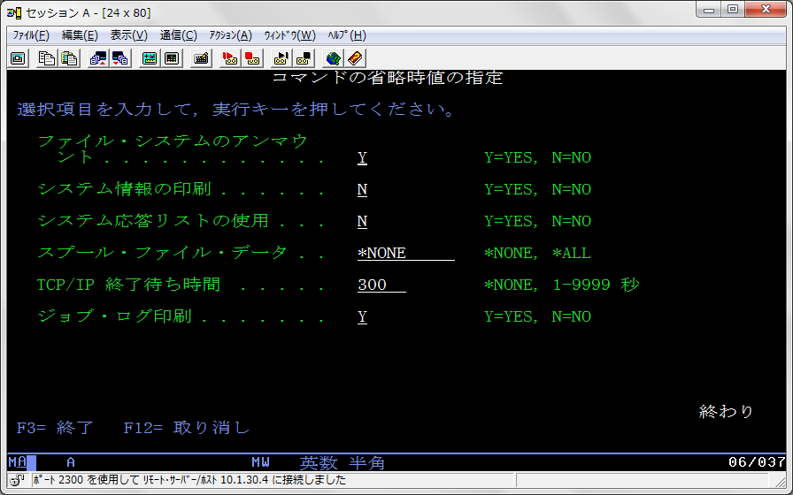

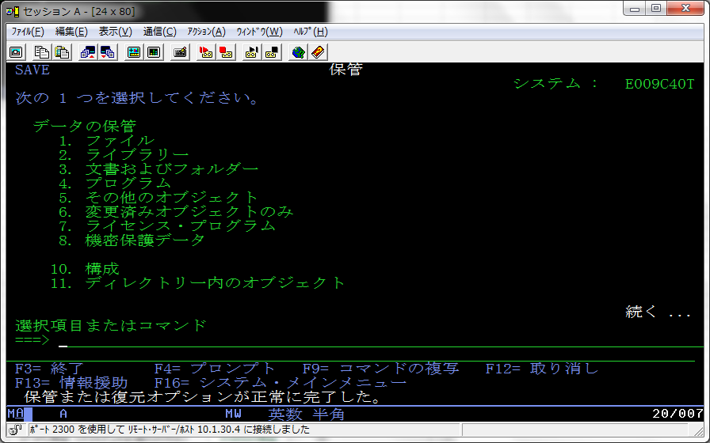

●ログ 15:47～16:19（約32分） ・・・ DSPLOG
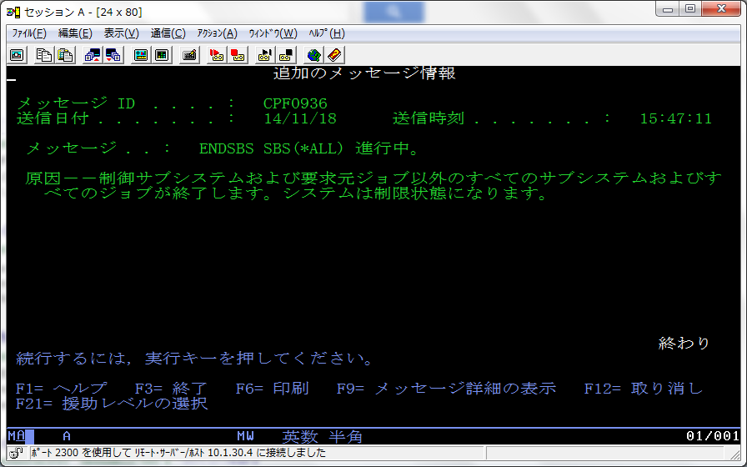

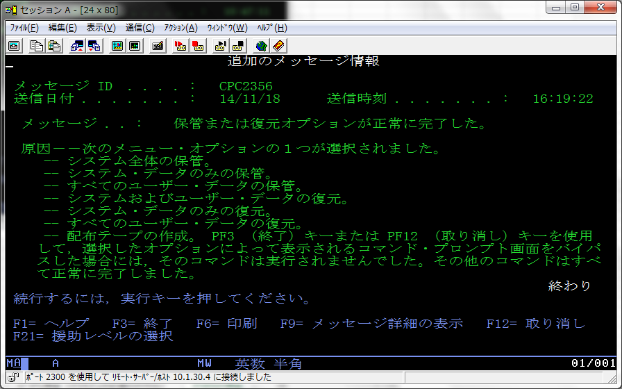

DSPOPTコマンドにて確認

D-IPL検証
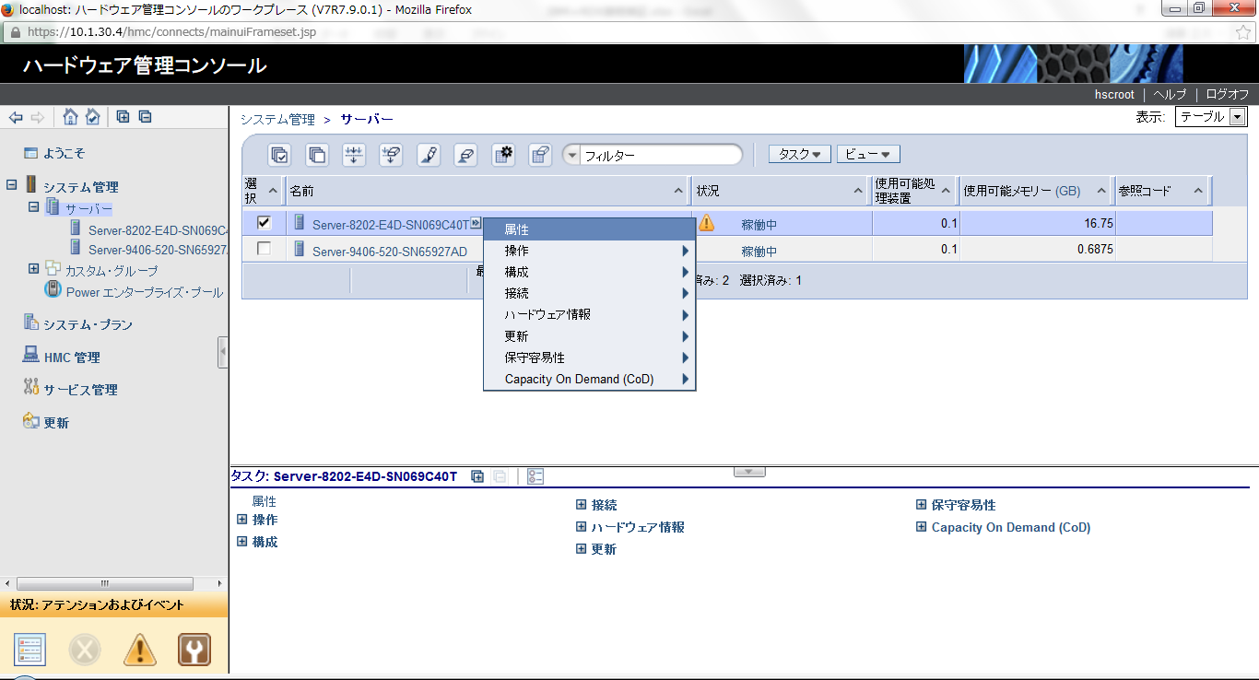
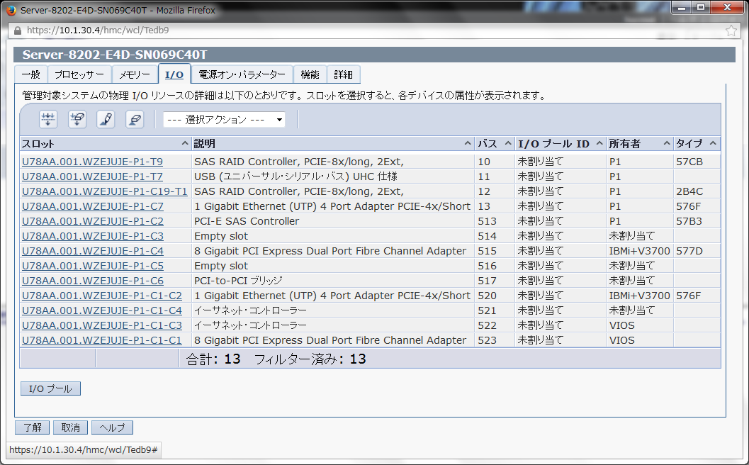
●D-IPL検証 ・・・ 起動までに40分以上掛りました。（今回の検証でSANブート環境では起動できませんでした）
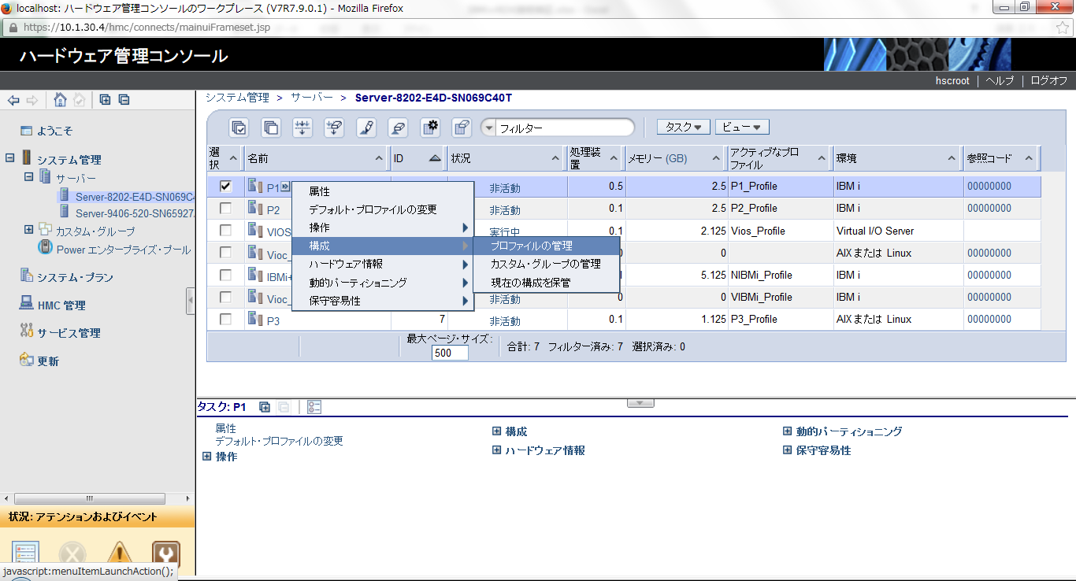

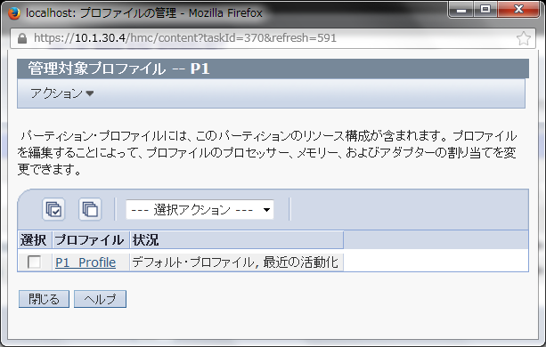

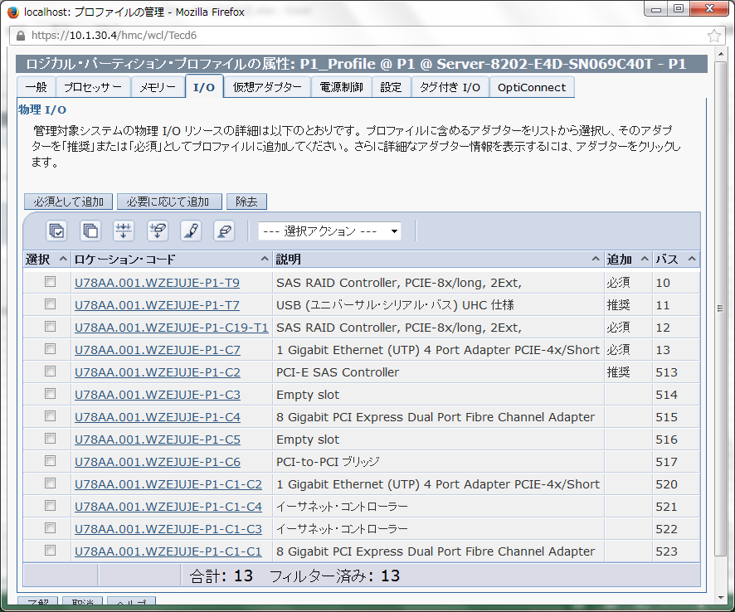

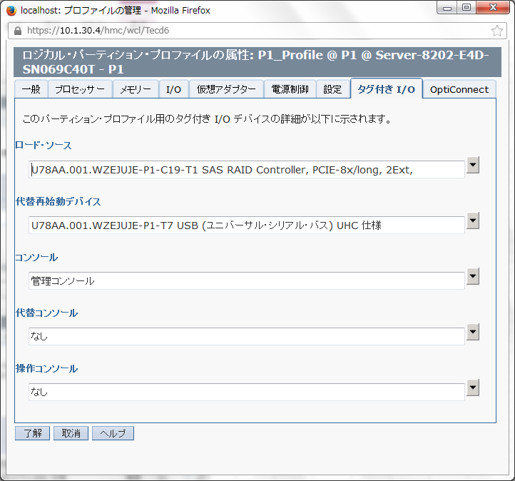

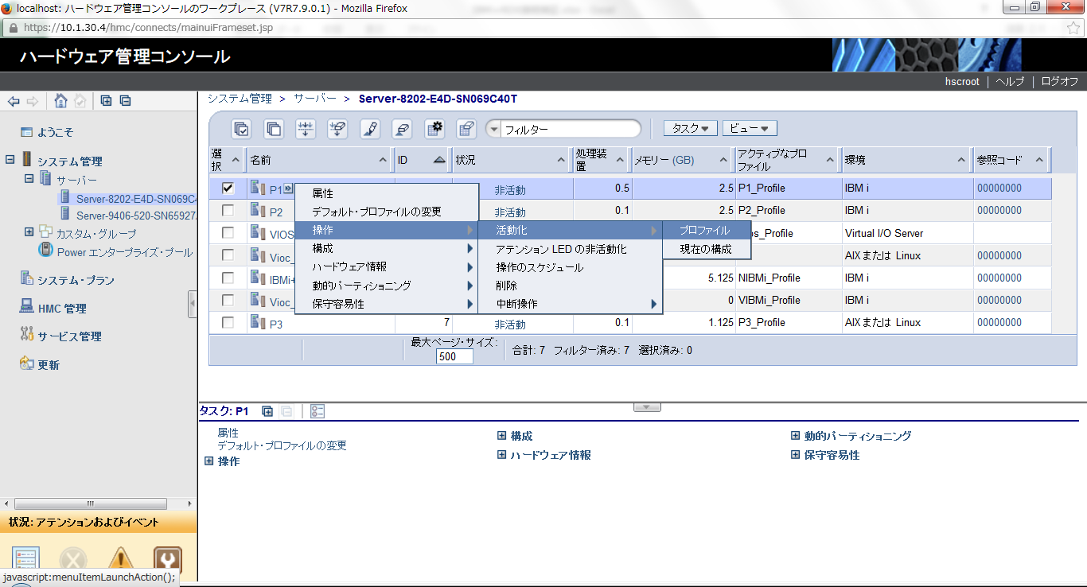

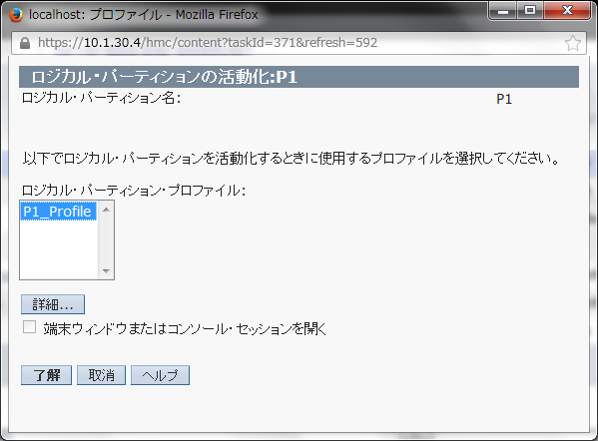

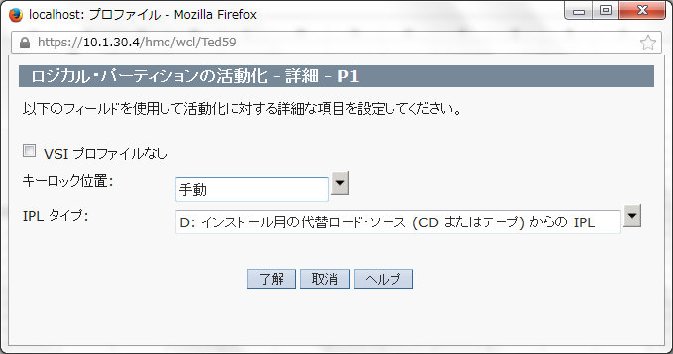

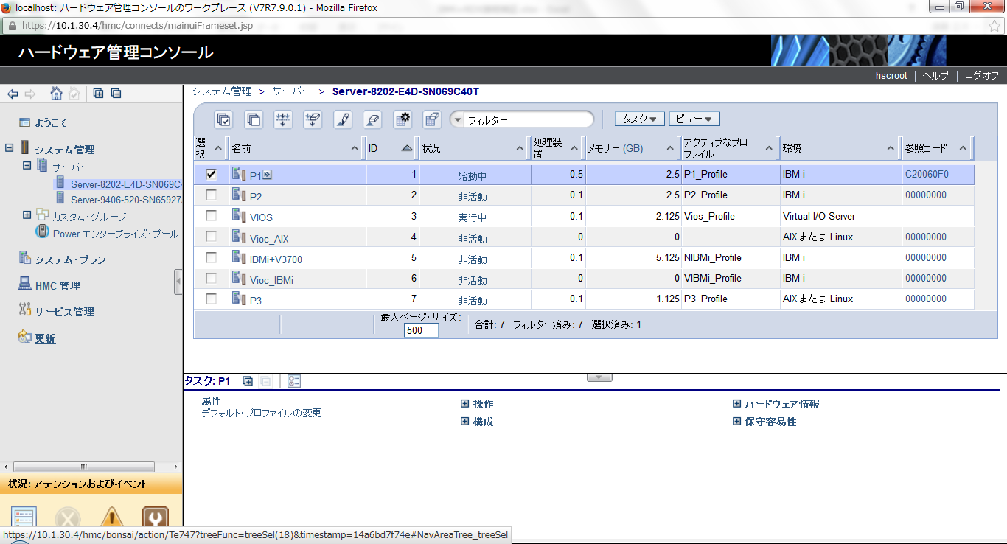





ログの確認




 | 12/21/2014 08:43:30 | 0
 | 12/21/2014 08:43:06 | C6004031
 | 12/21/2014 08:43:06 | C6004030
 | 12/21/2014 08:43:06 | C6004029
 | 12/21/2014 08:43:00 | C6004026
 | 12/21/2014 08:43:00 | C6004025
 | 12/21/2014 08:43:00 | C6004024
 | 12/21/2014 08:43:00 | C6004021
 | 12/21/2014 08:43:00 | C6004017
 | 12/21/2014 08:43:00 | C6004016
 | 12/21/2014 08:43:00 | C6004033
 | 12/21/2014 08:42:59 | 0
 | 12/21/2014 08:42:53 | C6004508
 | 12/21/2014 08:42:53 | C6004015
 | 12/21/2014 08:42:53 | C6004014
 | 12/21/2014 08:42:53 | C6004013
 | 12/21/2014 08:42:42 | 0
 | 12/21/2014 08:42:13 | C6004305
 | 12/21/2014 08:42:06 | C60041F0
 | 12/21/2014 08:42:05 | C6004508
 | 12/21/2014 08:42:05 | C500E200
 | 12/21/2014 08:42:05 | C500E280
 | 12/21/2014 08:42:05 | C500E278
 | 12/21/2014 08:42:05 | C500E270
 | 12/21/2014 08:42:05 | C500E2D0
 | 12/21/2014 08:42:05 | C500E201
 | 12/21/2014 08:41:55 | C6003962
 | 12/21/2014 08:41:50 | C6003961
 | 12/21/2014 08:41:47 | C6003960
 | 12/21/2014 08:41:47 | C20082FF
 | 12/21/2014 08:41:47 | C2008200
 | 12/21/2014 08:41:45 | C20081FF
 | 12/21/2014 08:41:45 | C2008120
 | 12/21/2014 08:41:45 | C200811C
 | 12/21/2014 08:41:45 | C2008119
 | 12/21/2014 08:41:45 | C2008118
 | 12/21/2014 08:41:45 | C2008110
 | 12/21/2014 08:41:45 | C200813F
 | 12/21/2014 08:41:45 | C2008130
 | 12/21/2014 08:41:45 | C20080A0
 | 12/21/2014 08:41:45 | C2008080
 | 12/21/2014 08:41:45 | C2008060
 | 12/21/2014 08:41:45 | C2008040
 | 12/21/2014 08:41:45 | C20025FF
 | 12/21/2014 08:41:45 | C2002500
 | 12/21/2014 08:41:45 | C20023FF
 | 12/21/2014 08:41:45 | C2002300
 | 12/21/2014 08:41:45 | C200810F
 | 12/21/2014 08:41:45 | C2008104
 | 12/21/2014 08:41:45 | C2008100
 | 12/21/2014 08:41:45 | C20080FF
 | 12/21/2014 08:41:45 | D200C301
 | 12/21/2014 08:41:45 | D200C300
 | 12/21/2014 08:41:45 | C200802F
 | 12/21/2014 08:41:45 | C2008020
 | 12/21/2014 08:41:45 | C20024FF
 | 12/21/2014 08:41:43 | C2002450
 | 12/21/2014 08:41:43 | C2002400
 | 12/21/2014 08:41:43 | C20022FF
 | 12/21/2014 08:41:43 | C2002200
 | 12/21/2014 08:41:43 | D200C2FF
 | 12/21/2014 08:41:43 | D200C200
 | 12/21/2014 08:41:35 | D200C1FF
 | 12/21/2014 08:41:35 | D200C100
 | 12/21/2014 08:41:35 | D200B08F
 | 12/21/2014 08:41:35 | D200B080
 | 12/21/2014 08:41:35 | D200E06F
 | 12/21/2014 08:41:35 | D200E060
 | 12/21/2014 08:41:35 | D200E06F
 | 12/21/2014 08:41:35 | D200E060
 | 12/21/2014 08:41:35 | D200B06F
 | 12/21/2014 08:41:35 | D200B060
 | 12/21/2014 08:41:35 | D200B09F
 | 12/21/2014 08:41:32 | D200B097
 | 12/21/2014 08:41:32 | D200B090
 | 12/21/2014 08:41:32 | D200B07F
 | 12/21/2014 08:41:23 | D200B077
 | 12/21/2014 08:41:23 | D200B070
 | 12/21/2014 08:41:23 | D200B05F
 | 12/21/2014 08:41:23 | D200B050
 | 12/21/2014 08:41:23 | D200B3FF
 | 12/21/2014 08:41:23 | D200B310
 | 12/21/2014 08:41:23 | D200B300
 | 12/21/2014 08:41:23 | D200B1FF
 | 12/21/2014 08:41:23 | D200B100
 | 12/21/2014 08:41:23 | C2007150
 | 12/21/2014 08:41:23 | C2006100
 | 12/21/2014 08:39:58 | C20060F0
 | 12/21/2014 08:39:58 | C2006020
 | 12/21/2014 08:39:58 | C2006010
 | 12/21/2014 08:39:58 | C2006100
 | 12/21/2014 08:35:59 | C20060F0
 | 12/21/2014 08:35:59 | C2006020
 | 12/21/2014 08:35:59 | C2006010
 | 12/21/2014 08:35:59 | C2006100
 | 12/21/2014 08:34:32 | C20060F0
 | 12/21/2014 08:34:32 | C2006020
 | 12/21/2014 08:34:32 | C2006010
 | 12/21/2014 08:34:32 | C2006100
 | 12/21/2014 08:30:35 | C20060F0
 | 12/21/2014 08:30:35 | C2006020
 | 12/21/2014 08:30:35 | C2006010
 | 12/21/2014 08:30:35 | C2006100
 | 12/21/2014 08:29:22 | C20060F0
 | 12/21/2014 08:29:22 | C2006020
 | 12/21/2014 08:29:22 | C2006010
 | 12/21/2014 08:29:22 | C2006100
 | 12/21/2014 08:22:33 | C20060F0
 | 12/21/2014 08:22:33 | C2006020
 | 12/21/2014 08:22:33 | C2006010
 | 12/21/2014 08:22:33 | C2006100
 | 12/21/2014 08:20:05 | C20060F0
 | 12/21/2014 08:20:05 | C2006020
 | 12/21/2014 08:20:05 | C2006010
 | 12/21/2014 08:20:05 | C2006100
 | 12/21/2014 08:13:15 | C20060F0
 | 12/21/2014 08:13:15 | C2006020
 | 12/21/2014 08:13:15 | C2006010
 | 12/21/2014 08:13:15 | C2006100
 | 12/21/2014 08:11:40 | C20060F0
 | 12/21/2014 08:11:40 | C2006020
 | 12/21/2014 08:11:40 | C2006010
 | 12/21/2014 08:11:40 | C2006100
 | 12/21/2014 08:11:06 | C20060F0
 | 12/21/2014 08:11:06 | C2006020
 | 12/21/2014 08:11:06 | C2006010
 | 12/21/2014 08:11:06 | C2006100
 | 12/21/2014 08:11:02 | C20060F0
 | 12/21/2014 08:11:02 | C2006020
 | 12/21/2014 08:11:02 | C2006010
 | 12/21/2014 08:11:02 | C2006100
 | 12/21/2014 08:03:41 | C20060F0
 | 12/21/2014 08:03:41 | C2006020
 | 12/21/2014 08:03:41 | C2006010
 | 12/21/2014 08:03:41 | C2006100
 | 12/21/2014 08:01:34 | C20060F0
 | 12/21/2014 08:01:34 | C2006020
 | 12/21/2014 08:01:34 | C2006010
 | 12/21/2014 08:01:34 | C2006100
 | 12/21/2014 08:01:30 | C20060F0
 | 12/21/2014 08:01:30 | C2006020
 | 12/21/2014 08:01:30 | C2006000
 | 12/21/2014 08:01:30 | C2004150
 | 12/21/2014 08:01:30 | C2003160
 | 12/21/2014 08:01:28 | C2003150 | U78AA.001.WZEJUJE-P1
 | 12/21/2014 08:01:28 | C2003100 | U78AA.001.WZEJUJE-P1
 | 12/21/2014 08:01:28 | C2003080
 | 12/21/2014 08:01:28 | CA00E15B
 | 12/21/2014 08:01:28 | CA00D020
 | 12/21/2014 08:01:28 | CA00D003
 | 12/21/2014 08:01:28 | CA00E1B0
 | 12/21/2014 08:01:28 | CA00D001
 | 12/21/2014 08:01:28 | CA00E155 | U78AA.001.WZEJUJE-P1
 | 12/21/2014 08:01:28 | CA00E153 | U78AA.001.WZEJUJE-P1
 | 12/21/2014 08:01:28 | CA00E152 | U78AA.001.WZEJUJE-P1
 | 12/21/2014 08:01:25 | CA00E153 | U78AA.001.WZEJUJE-P1
 | 12/21/2014 08:01:25 | CA00E152 | U78AA.001.WZEJUJE-P1
 | 12/21/2014 08:01:21 | CA00E153 | U78AA.001.WZEJUJE-P1
 | 12/21/2014 08:01:21 | CA00E152 | U78AA.001.WZEJUJE-P1
 | 12/21/2014 08:01:21 | CA00E155 | U78AA.001.WZEJUJE-P1
 | 12/21/2014 08:01:21 | CA00E156 | U78AA.001.WZEJUJE-P1
 | 12/21/2014 08:01:21 | CA00E153 | U78AA.001.WZEJUJE-P1
 | 12/21/2014 08:01:21 | CA00E152 | U78AA.001.WZEJUJE-P1
 | 12/21/2014 08:01:21 | CA00E151 | U78AA.001.WZEJUJE-P1
 | 12/21/2014 08:01:20 | CA00E172 | U78AA.001.WZEJUJE-P1
 | 12/21/2014 08:01:20 | CA00E170
 | 12/21/2014 08:01:20 | CA00D00C
 | 12/21/2014 08:01:20 | CA00D012
 | 12/21/2014 08:01:20 | CA00E150
 | 12/21/2014 08:01:20 | CA00E13B
 | 12/21/2014 08:01:20 | CA00E13B
 | 12/21/2014 08:01:20 | CA00E13B
 | 12/21/2014 08:01:20 | CA00E13B
 | 12/21/2014 08:01:20 | CA00E137
 | 12/21/2014 08:01:20 | CA00E19D
 | 12/21/2014 08:01:20 | CA00E19E
 | 12/21/2014 08:01:20 | CA00E110
 | 12/21/2014 08:01:20 | CA00E10B
 | 12/21/2014 08:01:20 | CA00E10A
 | 12/21/2014 08:01:20 | CA00E102
 | 12/21/2014 08:01:20 | CA00E101
 | 12/21/2014 08:01:20 | CA00E14C
 | 12/21/2014 08:01:20 | CA00E149
 | 12/21/2014 08:01:20 | CA00E1D4
 | 12/21/2014 08:01:20 | CA00E131
 | 12/21/2014 08:01:20 | CA260208
 | 12/21/2014 08:01:20 | CA260208
 | 12/21/2014 08:01:20 | CA00E134
 | 12/21/2014 08:01:20 | CA00E443
 | 12/21/2014 08:01:20 | CA00E442
 | 12/21/2014 08:01:20 | CA00E441
 | 12/21/2014 08:01:20 | CA00E440
 | 12/21/2014 08:01:20 | CA00E138
 | 12/21/2014 08:01:20 | CA00E13A
 | 12/21/2014 08:01:20 | CA00E130
 | 12/21/2014 08:01:20 | CA0000A0
 | 12/21/2014 08:01:20 | CA00E880
 | 12/21/2014 08:01:20 | CA00E879
 | 12/21/2014 08:01:20 | CA00E877
 | 12/21/2014 08:01:20 | CA00E887
 | 12/21/2014 08:01:20 | CA00E886
 | 12/21/2014 08:01:20 | CA00E885
 | 12/21/2014 08:01:20 | CA00E876
 | 12/21/2014 08:01:20 | CA00E865
 | 12/21/2014 08:01:20 | CA00E860
 | 12/21/2014 08:01:20 | CA00E850
 | 12/21/2014 08:01:20 | CA00E843
 | 12/21/2014 08:01:20 | CA00E840
 | 12/21/2014 08:01:20 | CA00E830
 | 12/21/2014 08:01:20 | CA00E8A0
 | 12/21/2014 08:01:20 | CA00E8A0
 | 12/21/2014 08:01:20 | CA260100
 | 12/21/2014 08:01:20 | CA260100
 | 12/21/2014 08:01:20
 | 12/21/2014 08:01:20 | C20082FF
 | 12/21/2014 08:01:20 | C2008200
 | 12/21/2014 08:01:20 | CA000038
 | 12/21/2014 08:01:20 | CA000032
 | 12/21/2014 08:01:20 | CA000030
 | 12/21/2014 08:01:20 | CA00E875
 | 12/21/2014 08:01:20 | CA00E800
 | 12/21/2014 08:01:20 | CA000091
 | 12/21/2014 08:01:20 | CA00D011
 | 12/21/2014 08:01:20 | CA00D010
 | 12/21/2014 08:01:20 | CA00E131
 | 12/21/2014 08:01:20 | CA00E134
 | 12/21/2014 08:01:20 | CA00E443
 | 12/21/2014 08:01:20 | CA00E442
 | 12/21/2014 08:01:20 | CA00E441
 | 12/21/2014 08:01:20 | CA00E440
 | 12/21/2014 08:01:20 | CA00E138
 | 12/21/2014 08:01:20 | CA00E13A
 | 12/21/2014 08:01:19 | CA00E130
 | 12/21/2014 08:01:19 | CA000090
 | 12/21/2014 08:01:19 | CA000080
 | 12/21/2014 08:01:19 | CA000070
 | 12/21/2014 08:01:19 | CA000060
 | 12/21/2014 08:01:19 | CA000050
 | 12/21/2014 08:01:19 | CA000040
 | 12/21/2014 08:01:19 | CA000020
 | 12/21/2014 08:01:19 | CA000000
 | 12/21/2014 08:01:19 | CA00E880
 | 12/21/2014 08:01:19 | CA00E879
 | 12/21/2014 08:01:19 | CA00E877
 | 12/21/2014 08:01:19 | CA00E887
 | 12/21/2014 08:01:19 | CA00E886
 | 12/21/2014 08:01:19 | CA00E885
 | 12/21/2014 08:01:19 | CA00E876
 | 12/21/2014 08:01:19 | CA00E865
 | 12/21/2014 08:01:19 | CA00E860
 | 12/21/2014 08:01:19 | CA00E850
 | 12/21/2014 08:01:19 | CA00E843
 | 12/21/2014 08:01:19 | CA00E840
 | 12/21/2014 08:01:19 | CA00E830
 | 12/21/2014 08:01:19 | CA00E8A0
 | 12/21/2014 08:01:19 | CA00E8A0
 | 12/21/2014 08:01:19 | CA000038
 | 12/21/2014 08:01:19 | CA260206
 | 12/21/2014 08:01:19 | CA260206
 | 12/21/2014 08:01:19 | CA260200
 | 12/21/2014 08:01:19 | CA260200
 | 12/21/2014 08:01:19 | CA260208
 | 12/21/2014 08:01:19 | CA260208
 | 12/21/2014 08:01:19 | CA260202
 | 12/21/2014 08:01:19 | CA260202
 | 12/21/2014 08:01:19 | CA260204
 | 12/21/2014 08:01:19 | CA260204
 | 12/21/2014 08:01:19 | CA260203
 | 12/21/2014 08:01:19 | CA260203
 | 12/21/2014 08:01:19 | CA260207
 | 12/21/2014 08:01:19 | CA260207
 | 12/21/2014 08:01:19 | CA000034
 | 12/21/2014 08:01:19 | CA000032
 | 12/21/2014 08:01:19 | CA000030
 | 12/21/2014 08:01:19 | CA00E875
 | 12/21/2014 08:01:19 | CA00E800
 | 12/21/2014 08:01:19
 | 12/21/2014 08:01:19 | C20081FF
 | 12/21/2014 08:01:19 | C2008120
 | 12/21/2014 08:01:19 | C200811C
 | 12/21/2014 08:01:19 | C2008110
 | 12/21/2014 08:01:19 | C2008109
 | 12/21/2014 08:01:19 | C2008109
 | 12/21/2014 08:01:19 | C2008109
 | 12/21/2014 08:01:19 | C2008109
 | 12/21/2014 08:01:19 | C20080A0
 | 12/21/2014 08:01:19 | C2008080
 | 12/21/2014 08:01:19 | C2008060
 | 12/21/2014 08:01:19 | C2008040
 | 12/21/2014 08:01:19 | C20025FF
 | 12/21/2014 08:01:19 | C2002500
 | 12/21/2014 08:01:19 | C20023FF
 | 12/21/2014 08:01:19 | C2002300
 | 12/21/2014 08:01:19 | C200810F
 | 12/21/2014 08:01:19 | C2008104
 | 12/21/2014 08:01:19 | C2008100
 | 12/21/2014 08:01:19 | C20062FF
 | 12/21/2014 08:01:19 | C2006200
 | 12/21/2014 08:01:19 | C2006007
 | 12/21/2014 08:01:19 | C2006005
 | 12/21/2014 08:01:19 | C2006003
 | 12/21/2014 08:01:19 | C2003000
 | 12/21/2014 08:01:19 | C20080FF
 | 12/21/2014 08:01:19 | C2003100 | U78AA.001.WZEJUJE-P1
 | 12/21/2014 08:01:19 | C20014FF
 | 12/21/2014 08:01:19 | C2001410
 | 12/21/2014 08:01:19 | C2001400
 | 12/21/2014 08:01:19 | C20013FF
 | 12/21/2014 08:01:19 | C2001300
 | 12/21/2014 08:01:19 | C20024FF
 | 12/21/2014 08:01:13 | C2002450
 | 12/21/2014 08:01:13 | C2002400
 | 12/21/2014 08:01:13 | C20022FF
 | 12/21/2014 08:01:13 | C2002200
 | 12/21/2014 08:01:13 | C200600B
 | 12/21/2014 08:01:13 | C2006009
 | 12/21/2014 08:01:13 | C20012FF
 | 12/21/2014 08:01:13 | C200125F
 | 12/21/2014 08:01:13 | C2001250
 | 12/21/2014 08:01:13 | C2001200
 | 12/21/2014 08:01:13 | C20011FF
 | 12/21/2014 08:01:13 | C2001100
 | 12/21/2014 08:01:13 | C2001010
 | 12/21/2014 07:55:58 | 0

Power8 D-IPL検証 (VIOS配下)

環境：
モデル：8286-41A(S814)・・・ファームウェア（FW810.11(V810_087_081))
HMC：７０４２－CR8・・・ファームウェア(V8R8.20）＋MH01454＋MH1486
OS：IBMi7.2

Power8マシンでD-IPL検証を実施 ・・・ P1-T2ポートを利用します。
VIOS配下のIBMi環境でもD-IPLが出来ました。


①プロファイル（代替装置）の変更を行う






②区画をD-IPLにて起動する








③コンソールセッションに「ライセンス内部コードの導入」画面が表示され、以降は通常の導入と同じです、（但し、導入媒体は”RMS01”です）

RDXより復元(HMC無し)
前提：D域IPLにて、内部ライセンスコード導入および、ディスク構成済みであること



「３・専用保守ツール（ＤＳＴ）の使用」を選択し、ユーザーとパスワードを入力する


「５．ＤＳＴ環境の処理」を選択する


「２．システム装置」をせんたくする


「５．代替同導入装置」を選択


「２．光ディスク」を選択する


「ＲＭＳｘｘ」を選択する




Ｆ３押下


１を入力して実行する（ＤＳＴ画面を終了する）


「２。オペレーティング・システムの導入」を選択して実行する


「4．現行の代替え選択済み装置」を選択して実行する


確認画面で実行する


言語指定画面で実行する


確認画面で実行する


以降、画面の指示に従って導入する

